výsledky
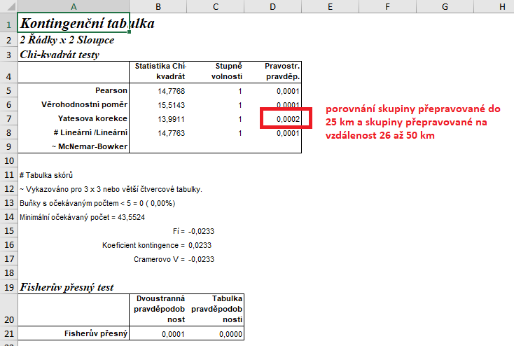
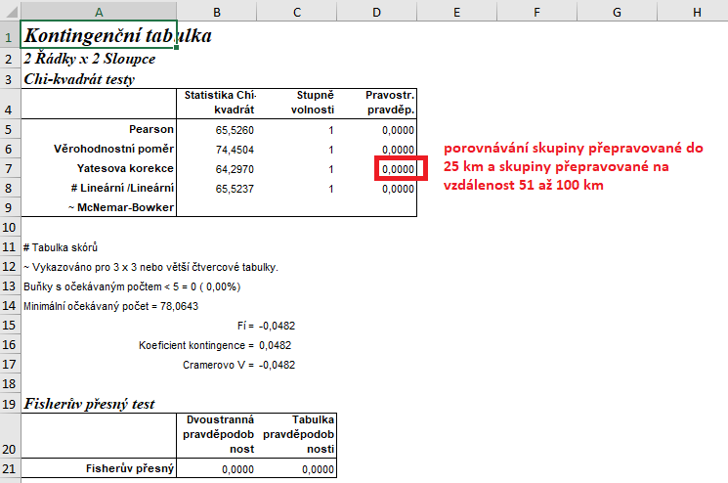
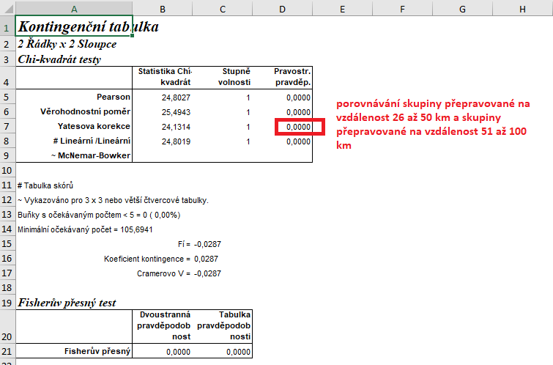
 | do 25 km | 26 až 50 km | 51 až 100 km | Statistické zpracování dat, která jsou vyjádřena ve formě četností, se běžně provádí pomocí chí kvadrát testu s využítím kontingenčních tabulek.
úhyn při přepravě (ks) | 25 | 69 | 150 | Tento test nelze zpracovat v tabulkovém procesoru Excel, ale je třeba použít vhodný statistický program jako je například Unistat.
celkový počet přepravených jedinců (ks) | 12,563 | 14,552 | 15,600 | Do kontingenčních tabulek je třeba dávat vždy údaje četností v absolutních hodnotách, nelze využít procenta.
počet živých přepravených zvířat | 12,538 | 14,483 | 15,450 | Vyjádření v procentech se využívá až pro finální interpertaci dat.
 |  |  |  | Porovnávat proti sobě budeme počty mrtvých a živých jedinců. V zadání je ovšem k dispozici celkový součet všech přepravených zvířat, proto je třeba dopočítat položku počtu živých přepravených zvířat.

 |  |  |  | vyjádření v procentech:
 |  |  |  |  | do 25 km | 26 až 50 km | 51 až 100 km
 |  |  |  | % uhynulých | 0.20 | 0.47 | 0.96
 |  |  |  | % živých | 99.80 | 99.53 | 99.04
 | do 25 km | 26 až 50 km | 51 až 100 km
úhyn při přepravě (ks) | 25 | 69 | 150 | Z výsledků Pearsonova testu dobré shody je zřejmé, že mezi jednotlivými skupinami jsou signifikantní rozdíly, budeme proto tedy dále provádět dílčí testování všech kombinací mezi sebou s využitím Yatesovi korekce.
počet živých přepravených zvířat (ks) | 12,538 | 14,483 | 15,450 | Nejvyšší % uhynulých jedinců bylo zaznamenáno při přepravě na nejdelší vzdálenost. Tato hodnota se signifikantně liší od skupin transportovaných na kratší vzdálenosti.
 |  |  |  | Naopak nejnižší % uhynulých jedinců bylo ve skupině přepravované na vzdálenost do 25 km, tato hodnota se signifikantně liší od skupin přepravovaných na vzdálenost v rozmezí 26 až 50 km a také na vzdálenost 51 až 100 km.

 |  |  |  | Výsledek naší analýzy:
 |  |  |  | p= | do 25 km | 26 až 50 km | 51 až 100 km
 |  |  |  | do 25 km |  | 0.0002 | 0.000
 |  |  |  | 26 až 50 km | 0.0002 |  | 0.000
 |  |  |  | 51 až 100 km | 0.000 | 0.000

postup Unistat
 | do 25 km | 26 až 50 km | 51 až 100 km | Nejprve budeme provádět výpočet kontingenční tabulky formátu k x m (v našem případě 3 x 2), abychom vůbec zjistili, zda jsou mezi soubory rozdíly.
úhyn při přepravě (ks) | 25 | 69 | 150 | Označíme si zdrojová data a v hlavním menu si vybereme nabídku "Unistat".
počet živých přepravených zvířat (ks) | 12,538 | 14,483 | 15,450 | Dále si zvolíme nabídky: Statistika 1 → Tabulky → Kontingenční tabulky
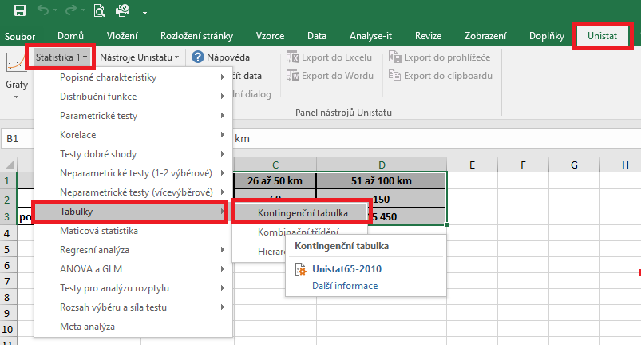

 |  |  |  | V následujícím dialogovém okně si převedeme ze seznamu proměnných do vybraných proměnných všechny tři soubory.
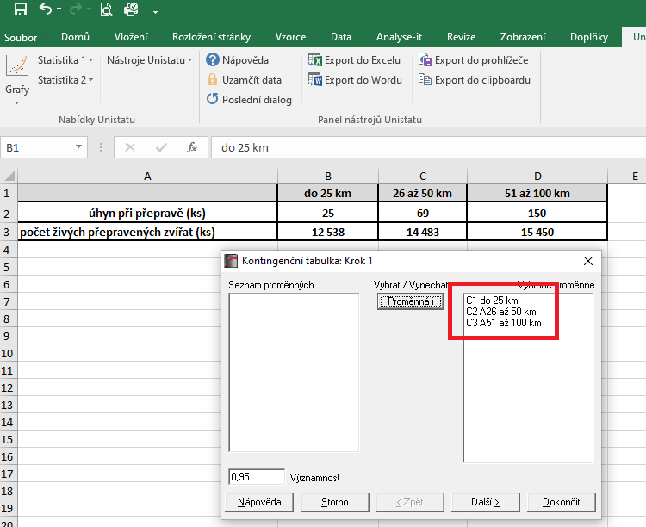

 |  |  |  | V následujícím dialogovém okně si zaškrtneme nabídku "RxC tabulkové statistiky" a zvolíme nabídku "Další".
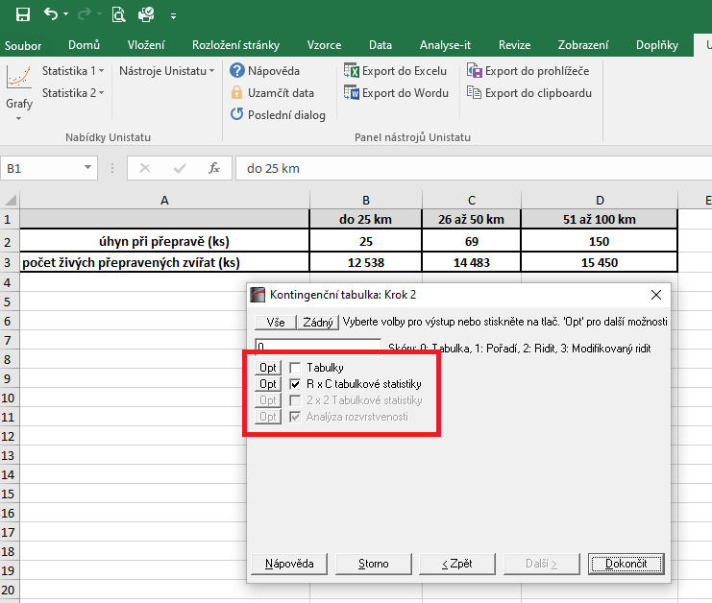

 |  |  |  |  |  |  |  | 14200
 |  |  |  |  |  |  |  | 1183.3333333

 |  |  |  | Dojde k vytvoření nového listu, kde v tabulce Chí-kvadrát testy nás bude zajímat výsledek pravděpodobnosti Pearsonova testu dobré shody (tzn. řádek "Pearson").
 |  |  |  | Pokud hodnota p je menší jak 0,05, tak mezi testovanými soubory existuje signifikantní rozdíl a je třeba provést další testování s využitím kontingenční tabulky 2x2.
 |  |  |  | Vzhledem k tomu, že v našem testu nám hodnota pravděpodobnosti vyšla rovna číslu 0.000, můžeme říct, že mezi soubory jsou signifikantní rozdíly v četnostech a budeme následně testovat vzdálenosti mezi sebou.

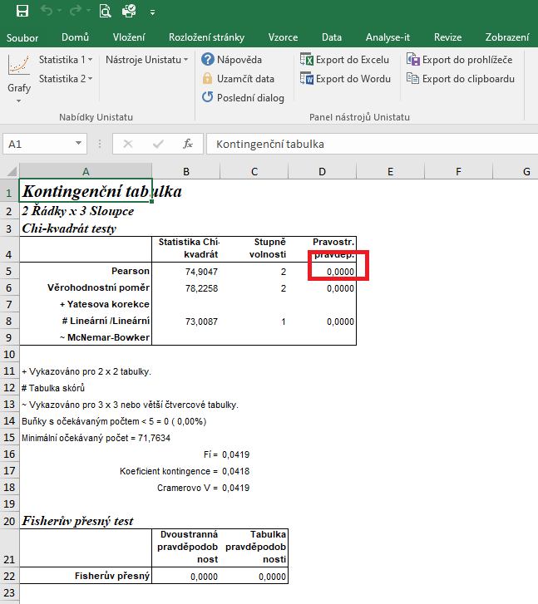

 |  |  |  | Opět si označíme zdrojová data.
 |  |  |  | Dále si znovu zvolíme následující nabídky: Statistika 1 → Tabulky → Kontingenční tabulky
 |  |  |  | Tentokrát ovšem do vybraných proměnných zvolíme pouze dvě kombinace.
 |  |  |  | Celkem tedy provedeme tři dílčí výpočty.

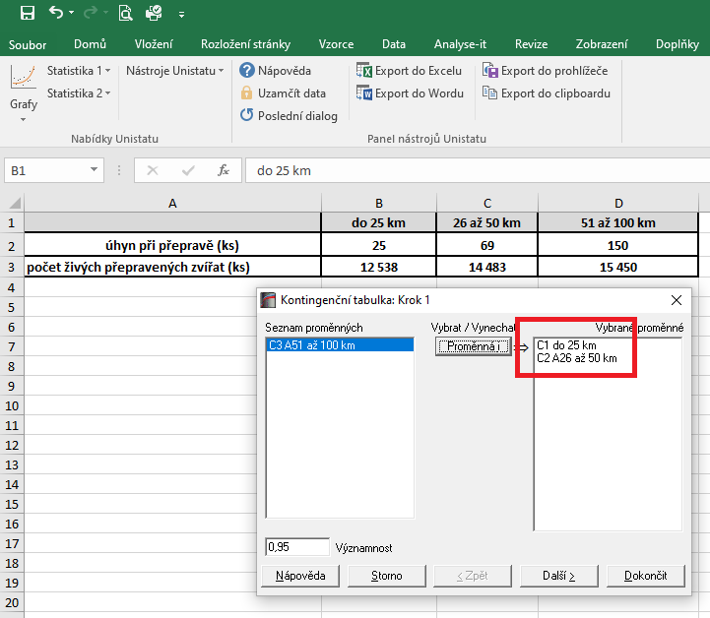

 |  |  |  | Dojde k vytvoření nové listu, kde nás budeme zajímat výsledek pravděpodobnosti Yatesovi korekce.
 |  |  |  | Pokud je hodnota p menší než 0,05, znamená to, že mezi testovanými skupinami jsou signfikantní rozdíly.

 |  |  |  | Výsledek naší analýzy:
 |  |  |  | p= | do 25 km | 26 až 50 km | 51 až 100 km
 |  |  |  | do 25 km |  | 0.0002 | 0.000
 |  |  |  | 26 až 50 km | 0.0002 |  | 0.000
 |  |  |  | 51 až 100 km | 0.000 | 0.000

